安装插件
介绍
 | 在RPG Maker MZ中，图块集用于地图目的。 Tileset A用于绘制土地，而Tileset B到E用于添加涂鸦（doodads）。 但在RPG Maker MZ中，Tilesets B到E添加的涂鸦被锁定在网格上，给它添加了一种相当不自然的感觉。 这个插件可以让你摆脱网格，添加不受网格约束的涂鸦。涂鸦可以有各种形式，从大到小，静态和动画，你能想到的！
 | 有两个插件用于Grid-Free Doodads。 一个是该系统，它包含了游戏中如何处理涂鸦的所有数据。 另一个是游戏内编辑器，它允许您在游戏测试模式下添加、删除和编辑涂鸦。 这些是分开的，所以当你部署游戏时，只想在没有游戏编辑器的情况下保留涂鸦数据，你可以不使用编辑器。 或者，如果有外部编辑器，您可以使用它。

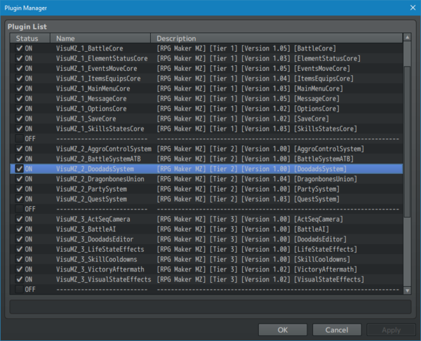
功能包括以下所有（但不限于）：
 | ·获得通过网格外将涂鸦添加到地图上的能力。
 | ·如果你想要的话，也可以将它们锁定到网格中。
 | ·添加来自指定图像源、图标表或地图当前平铺集的涂鸦。
 | ·Doodads也可以制作动画。
 | ·将各种设置应用于涂鸦，从混合模式到缩放，再到色调变化、色调偏移、模糊效果等等！

说明书
 | 安装Grid-Free Doodads系统

 | 请按照以下说明开始在游戏中添加涂鸦！
 | ---
 | 下载VisuMZ_2_DoodadsSystem
 | 这是一个Tier 2插件。
 | 将其放入常用的js/plugins/文件夹中。
 | 将其与其他Tier 2插件一起添加到插件管理器列表中。
 | 这只是系统插件。
 | 所有这些都是在没有游戏编辑器的情况下让涂鸦在游戏中发挥作用。

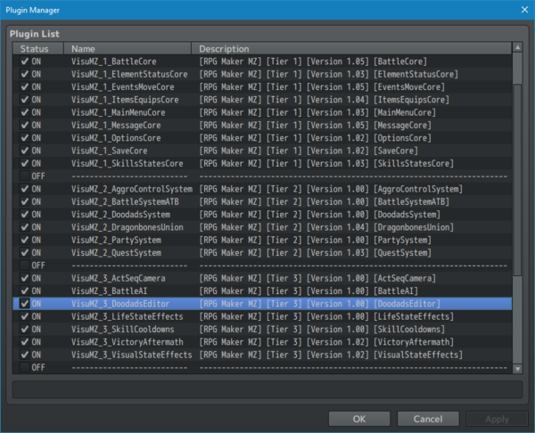
 | 安装 Grid-Free Doodads 游戏内编辑器
 | 请按照以下说明访问游戏编辑器中的无网格Doodads！
 | ---
 | 下载VisuMZ3_DoodadsEditor
 | 这是一个Tier 3插件。不是第2层。请不要把它们弄混。
 | 将其放入常用的js/plugins/文件夹中。
 | 将其与其他Tier 3插件一起添加到插件管理器列表中。
 | 保存您的游戏。
 | 从编辑器中以“Playtest”模式启动游戏。
 | 这将在项目的/data/文件夹中创建Doodads.json文件。
 | 这也将在项目的/img/文件夹中创建/img/doodads/文件夹（或您将其设置为的任何文件夹）。

添加新涂鸦素材
添加新Doodads
 | 请按照以下说明在游戏中添加新的涂鸦。
 | ---
 | 打开游戏项目的文件夹。
 | 转到/img/doodads/或将其设置到的任何文件夹。
 | 在里面添加图片。
 | RPG Maker MZ只能使用PNG图像，这也不例外。
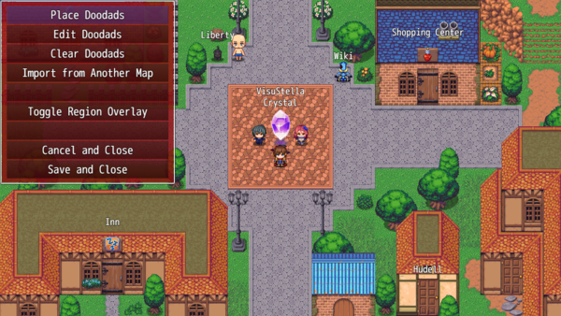
 | 如果播放测试当前正在运行，并且您想加载新的涂鸦，请关闭播放测试会话并重新打开它以访问新的涂鸦。

打开游戏中的Doodads编辑器
 | 请按照以下说明打开游戏内编辑器。
 | ---
 | 从RPG Maker MZ编辑器（Ctrl+R）开始播放测试会话。
 | 转到要应用涂鸦的地图。
 | 按F10。
 | 添加所有你想要的涂鸦！
 | 记得保存！
 | 如果你保存了，你会收到RPG Maker MZ的消息：“项目数据已被外部修改。你想重新加载吗？”
 | 如果单击“是”，则播放测试会话将刷新。
 | 如果单击“否”，则播放测试会话将继续。
 | 点击“否”不会受到处罚。
 | ---
 | 警告：Doodads没有碰撞检测功能！ 您的玩家和事件将穿过它们！ 如果您不希望玩家和事件穿过它们，请使用事件和移动核心区域限制功能来制作自定义碰撞地图！

制作自己的Doodads
 | Doodads只有两个要求。
 | ---
 | ·它们一定是PNG的。
 | ·它们必须存在于“doodads”文件夹（或插件参数中指定的文件夹）或“doodds”文件夹内的文件夹中。
 | ---
 | 如果一个文件夹被放置在“涂鸦”文件夹中，它将作为导航目录树列在涂鸦列表中。

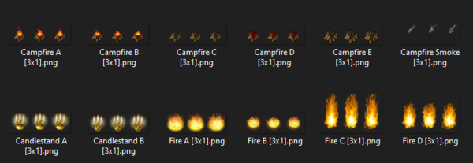
制作动画涂鸦
 | 涂鸦可以做成动画涂鸦。动画涂鸦是指每当游戏图形更新时都会动画化的涂鸦。按照以下步骤制作动画涂鸦：
 | ---
 | 创建一个涂鸦，其单元格布局类似于精灵。
 | 每个单元格的宽度和高度必须与其他单元格相同。
 | 命名涂鸦时，在其名称中添加[AxB]。 将A和B替换为表示水平方向（A）和垂直方向（B）的单元格数的数字。 一个有3个水平单元格和2个垂直单元格的涂鸦会被命名为“Torch[3x2].png”。
 | 涂鸦细胞将从左到右设置动画。 一旦它们一直向右移动，它们将向下移动一行，并再次从左到右更新。 名为“Torch[3x2].png”的涂鸦将更新如下：
 | 0 1 2 3 4 5
 | 你可以在游戏中使用涂鸦的设置来调整帧速。

游戏内使用
主菜单
 | 本节将解释游戏内编辑器的主菜单项的每个部分的功能。
 | Place Doodads 放置涂鸦 | 这将带你制作你的涂鸦文件夹，在那里你可以选择一个涂鸦放在地图上。
 | Edit Doodads 编辑涂鸦 | 这将允许您编辑已放置在地图上的涂鸦。 在这里，您可以根据涂鸦所在的图层或同时从所有涂鸦中选择涂鸦。 Doodads是根据它们的位置从上到下、从左到右排列的。
 | Clear Doodads 清除涂鸦 | 这将清除地图上的所有涂鸦。
 | Import from Another Map 从其他地图导入
 | Toggle Region Overlay 切换区域覆盖 | 这将导致区域的覆盖显示在屏幕上，以显示哪些瓷砖受到哪些区域的影响。 再次使用它可以隐藏区域。 警告：首次在大型地图上使用此选项会导致区域加载时出现一些滞后。 地图越大，加载所需的时间就越长。
 | Cancel and Close 取消并关闭 | 这将删除对地图上涂鸦设置的任何更改，并关闭涂鸦菜单。
 | Save and Close 保存并关闭 | 这将保存对地图上涂鸦设置所做的任何更改，并关闭涂鸦菜单。
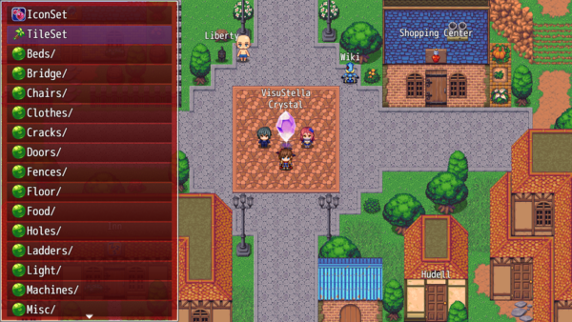
Place Doodads 放置涂鸦
 | 您将在游戏编辑器的主菜单中选择“Place Doodads”进入此菜单。 涂鸦列表将根据地图所在的当前文件夹显示您可以用于地图的所有涂鸦的列表。您可以从这里选择三种类型的选项：
 | IconSet 图标集 | 这会让你用图标集中的一个图标做一个涂鸦。
 | TileSet 图块集 | 这将允许您用当前地图的图块集制作一个涂鸦。这些都是从B到E的图块集。
 | Folders 文件夹 | 文件夹将在名称末尾用/标记，并有一个由所有其他文件夹共享的图标。 选择一个文件夹将进入该文件夹的内容（以及其他内容）。
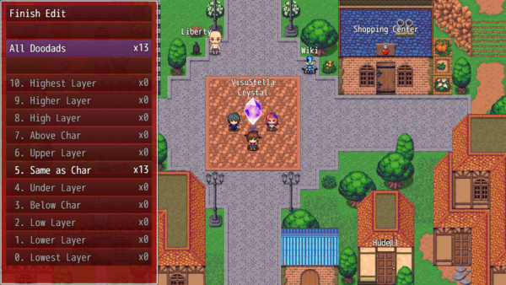
 | Images 图像 | 图像将在名称左侧显示其自身的小预览。 这些图像可以作为涂鸦使用，没有任何限制。 选择一张图片将进入Doodad放置模式。

Edit Doodads 编辑涂鸦
 | 您将在游戏编辑器的主菜单中选择“Edit Doodads”进入此菜单。 此菜单允许您从当前地图中选择特定的涂鸦，并更改其设置，甚至删除它们。
 | Finish Edit 完成编辑 | 关闭“编辑Doodads”菜单并返回主菜单。
 | All Doodads 所有涂鸦 | 加载整个涂鸦列表供您选择使用。
 | Layers 0 through 10 | 加载一个特定的涂鸦层供您选择使用。

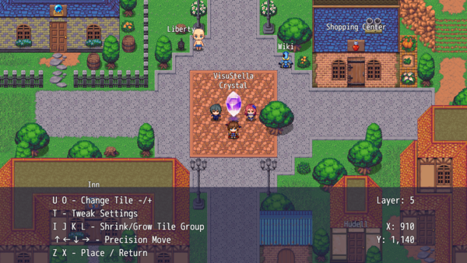
Placement Mode 放置模式
 | 一旦你选择了要放置的涂鸦，你就会进入“放置模式”， 在那里你可以使用鼠标或箭头键（为了像素精度）将涂鸦放置在你认为合适的地方。 在屏幕底部，会有一个小部分，其中包含一些关于控件上各种键盘快捷键的说明文本。
 | Q and E: Layer -/+ | 层-/+ 这样可以减少或增加涂鸦的当前图层。
 | T: Tweak Settings | 调整设置 按下此按钮将打开当前涂鸦的设置菜单。
 | W A S D: Move Screen | 移动屏幕 这将移动屏幕，这样您就可以清晰地看到地图，而无需重新定位玩家角色。
 | ↑←↓→: Precision Move | 精确移动 按下方向键可以使用键盘而不是鼠标移动涂鸦。 如果你想用鼠标移动，只需点击地图上的某个地方，就可以将控制权返回给鼠标。
 | Z and X: Place or Cancel | 放置或取消 按Z键将涂鸦置于地图上的当前状态。 按X将返回到Doodad List、Icon Picker或Tileset Picker，具体取决于您来自哪个屏幕。

 | 这些键只有在放置TileSet涂鸦时才可用。这些设置不适用于其他设置。
 | U and O: Change Icon -/+ | 更改图标。在要放置的图标之间切换。-仅适用于图标。
 | U and O: Change Tile -/+ | 更改瓷砖。在要放置的瓷砖之间切换。-仅适用于瓷砖。
 | I J K L: Shrink/Grow Tile Group | 缩小/放大 瓷砖组 -允许您收缩/增长瓷砖。这将从所选瓷砖的左上角开始放大。-仅适用于瓷砖。

 | 您可以使用一些隐藏的键盘命令。这些将奖励给仔细阅读这些说明的用户。祝贺你！
 | H: Hide/Show the Instruction Window | 隐藏/显示指令窗口 按H键将隐藏教学窗口，以便您可以清楚地看到放置涂鸦的位置。 再次按下它将使其重新显示。
 | 1 2 3 4 5 6 7 8 9 0: Quick Opacity Change | 快速更改不透明度 1到0键（不是数字键盘）将允许您快速调整涂鸦的不透明度水平。 1将设置10%，2组设置20%，3组设置30%，以此类推。但是，0将设置100%。
 | G: Grid Snap Menu | 网格吸附菜单 这将打开“网格吸附菜单”，您可以在其中激活或禁用网格吸附和网格吸附参数。
 | R: Region Overlay | 区域覆盖 这将导致区域的覆盖显示在屏幕上，以显示哪些瓷砖受到哪些区域的影响。 再次按R键可隐藏区域。 警告：首次在大型地图上使用此选项会导致区域加载时出现一些滞后。 地图越大，加载所需的时间就越长。

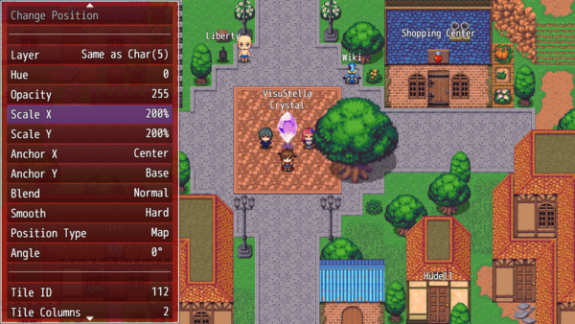
Doodad Settings 涂鸦设置
 | 您可以调整要放置或已放置在地图上的各个涂鸦的设置。 Doodad Settings（Doodad设置）菜单可以通过多种方式访问，从在Placement Mode（放置模式）期间按下“T”按钮，到通过游戏编辑器的主菜单进入“Edit Doodads”（编辑Doodads）选项。
 | Accept Settings | 接受设置
 | Revert Settings | 还原设置
 | Delete Doodad | 删除Doodad
 | Change Position | 更改位置
 | Layer | 层（更改图层）
 | Hue | 颜色（占用大量处理能力，不建议手机版用这个）
 | Opacity | 不透明度
 | Scale X Scale Y | 缩放
 | Anchor X Anchor Y | 锚点
 | Frame Speed | 帧速度 如果是动画，则调整帧速。数字越小，动画越快，数字越大，动画越慢
 | Blend | 混合模式
 | Smooth | 光滑或硬边缘
 | Position Type | 位置类型 涂鸦的定位方式。map-locked：与地图一起滚动。screen-locked：固定在屏幕的确切位置
 | Angle | 调整角度
 | Icon Index | 图标索引
 | Tile ID Tile Columns Tile Rows | 如果涂鸦是一个瓷砖，更改瓷砖ID、及其展开的列数、行数
 | Blur | 模糊
 | Contrast | 对比度
 | Sepia | 深褐色
 | Party | 队伍 如果你想在某个角色加入队伍或失踪的情况下，让某些涂鸦出现或消失，你可以使用此设置来做到这一点。 这样，你可以将涂鸦添加到空闲的房间（如果有党员加入），并从原始房间中删除涂鸦。这将计入该党员是在活动队伍还是替补队伍。它没有区别。 这些涂鸦在游戏编辑器模式下是可见的，但一旦离开，除非满足条件，否则就会消失。
 | Switch | 开关 对于那些希望在某些开关打开/关闭时出现一些涂鸦的人，你可以使用这个选项。 在这里，您可以为每个涂鸦设置多个开关的条件。 涂鸦必须满足所有条件才能明显出现。 如果涂鸦需要一个开关处于ON状态，而该开关处于OFF状态，那么涂鸦在打开之前将是不可见的。 如果相反，也同样适用。 如果涂鸦需要关闭开关，它将保持可见，直到开关打开，这将导致涂鸦消失。 这些涂鸦在游戏编辑器模式下是可见的，但一旦离开，除非满足条件，否则就会消失。
 | Tone Preset | 色调预设：从要设置涂鸦的色调列表中选择
 | Tone: Red（红） Tone: Green（绿） Tone: Blue（蓝） Tone: Grey（灰） | 四项中的每一个都可以单独调整 Left和Right将按值5调整它们。按 住shift键可以将它们调整为值1。
 | Tone: Randomize（随机） | 色调随机化

